Project Risk Assessment
PROJECT RISK ASSESSMENT TEMPLATE |  |  |  |  |  |  |  |  |  |  | https://www.smartsheet.com/try-it?trp=11377&utm_source=integrated+content&utm_campaign=/content/project-risk-templates&utm_medium=Project+Risk+Assessment+google+sheets+11377&lpa=Project+Risk+Assessment+google+sheets+11377&lx=PFpZZjisDNTS-Ddigi3MyABAgeTPLDIL8TQRu558b7w
PROJECT ID | PROJECT NAME |  |  |  |  |  | PROJECT MANAGER
Projekt 3 | Weather Monitering and Solar Tracking system |  |  |  |  |  | Gruppe 9

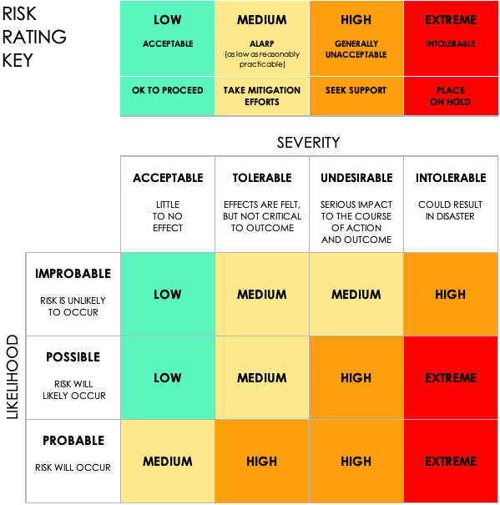
 |  |  | PRE-MITIGATION |  |  |  | POST-MITIGATION
REF / ID | ACTIVITY | RISK | RISK SEVERITY | RISK LIKELIHOOD | RISK LEVEL | MITIGATIONS / WARNINGS / REMEDIES | RISK SEVERITY | RISK LIKELIHOOD | RISK LEVEL | ACCEPTABLE TO PROCEED? |  | RISK SEVERITY | RISK LIKELIHOOD | RISK LEVEL | ACCEPTABLE TO PROCEED?
1 | Teknisk analyse | Mangel på hardware (stakbogladen) | INTOLERABLE | POSSIBLE | EXTREME | Bestiller tingene tidligere | INTOLERABLE | IMPROBABLE | LOW | YES |  | ACCEPTABLE | IMPROBABLE | LOW | YES
2 |  | At brænde et af vores microcontroller | UNDESIRABLE | POSSIBLE | HIGH | Være forsigtig og omærksom | ACCEPTABLE | IMPROBABLE | LOW | YES |  | TOLERABLE | POSSIBLE | MEDIUM | NO
3 | Data opfangning | Sensorfejl | TOLERABLE | POSSIBLE | MEDIUM | Lave god modultest | TOLERABLE | POSSIBLE | MEDIUM | YES |  | UNDESIRABLE | PROBABLE | HIGH
4 | Projekt gruppe aktivitet | pålidlighed | INTOLERABLE | PROBABLE | EXTREME | Lave en opfyldende gruppekontrakt | UNDESIRABLE | PROBABLE | HIGH | YES |  | INTOLERABLE |  | EXTREME
5 | Solpanelerne vil rette sig op efter solen | Fejl aktuatorer - Solpanelerne ikke kan justere sig korrekt | TOLERABLE | POSSIBLE | HIGH | Lave god modultest | TOLERABLE | POSSIBLE | MEDIUM | YES
6 | tidsplans produktion | at tidsplanen ikke stemmer, og vi bliver for presset | UNDESIRABLE | POSSIBLE | HIGH | God planlægning, og spørg vejleder om hjælp/vejledning | TOLERABLE | POSSIBLE | MEDIUM | YES
7 | Netværksproblemr kan påvirke realtidsadgang | Nætværk- og kommunikationsproblemr | TOLERABLE | PROBABLE | HIGH | Implenter lokal dataopsamling, så systemet fortsat fungerer. | TOLERABLE | POSSIBLE | MEDIUM | YES
8 | Opstart af produkt | Strømforsyningsfejl | TOLERABLE | POSSIBLE | MEDIUM | Brug en uafhængig strømkilde eller backup | ACCEPTABLE | POSSIBLE | LOW | YES
9 | produktet i vinter tid | Sne dækker solcellerne | UNDESIRABLE | POSSIBLE | HIGH | Notification til bruger om dårlige vilkår for solceller | TOLERABLE | IMPROBABLE | MEDIUM | YES
10 | mangel på E'ere | Vores hardware competancer ikke er så gode | TOLERABLE | PROBABLE | HIGH | Have god kontakt til vejleder om hjælp, lav en god teknisk analyse og reseach på compatibilitet | TOLERABLE | POSSIBLE | MEDIUM | YES
11 |  | Softwarefejl | UNDESIRABLE | PROBABLE | HIGH | Bruge god tid på debugging | ACCEPTABLE | IMPROBABLE | LOW | YES
12 | Solpanelerne vil rette sig op efter solen | Dårlige kalibrering - retter forkert | TOLERABLE | POSSIBLE | MEDIUM | Lav god modultest | TOLERABLE | POSSIBLE | MEDIUM | YES
13 | komponent implementering | overestimate vores komponenter (Bottleneck) | TOLERABLE | POSSIBLE | MEDIUM | God teknisk analyse | TOLERABLE | IMPROBABLE | MEDIUM | YES
14 | arbejde med nyt hardware | kan være at det ikke er kompatible med hinanden | UNDESIRABLE | POSSIBLE | HIGH | Udarbejde en god teknisk analyse (Finder alternativer) | ACCEPTABLE | IMPROBABLE | LOW | YES
15 | Brugeren ønsker at bruge vores produkt | Dårlig brugervenlighed | UNDESIRABLE | POSSIBLE | HIGH | planlæg hvordan en god og overskuelig UI skal se ud | UNDESIRABLE | IMPROBABLE | MEDIUM | YES
16 | Projekt gruppe aktivitet | vejleder kan ikke kontaktes | TOLERABLE | POSSIBLE | MEDIUM | Tag Kontakt i god tid | ACCEPTABLE | IMPROBABLE | LOW | YES
17 | Projekt gruppe aktivitet | gruppe medlemmer bliver syge | ACCEPTABLE | POSSIBLE | LOW | Det sker. | ACCEPTABLE | POSSIBLE | LOW | YES

